SOLUCIÓN WACC
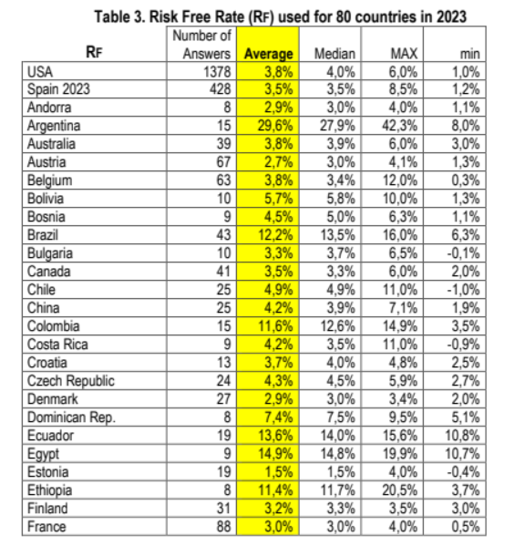
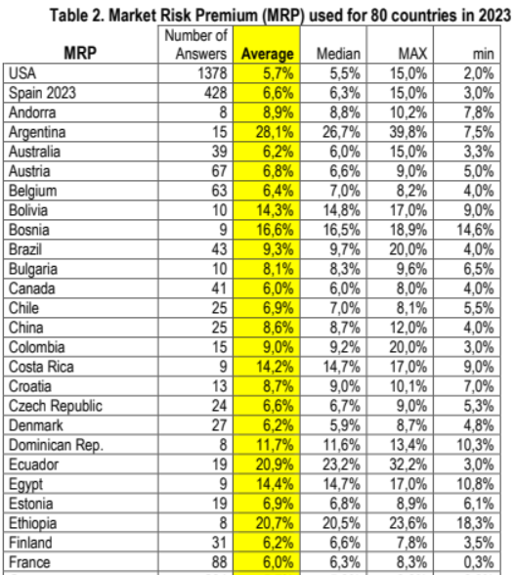
ESTIMACIÓN DEL COSTE DEL CAPITAL MEDIO PONDERADO

COSTE DE LOS FONDOS PROPIOS BODEGA |  | COSTE DE LA DEUDA FINANCIERA |  | COSTE DEL CAPITAL MEDIO PONDERADO

Tipo sin riesgo | 3.50% | kd | 5.000% | DF/(DF+E) | 0.85%
Prima de mercado | 6.60% | kd desp. impuestos | 3.750% | DF/E | 0.86%

Beta desapalancada | 0.4421 |  |  | WACC | 8.40%
Beta reapalancada | 0.4450 | Tipo impositivo | 25%

Prima de liquidez | 2.00%

ke | 8.44%

COSTE DE LOS FONDOS PROPIOS HOTEL |  | COSTE DE LA DEUDA FINANCIERA |  | COSTE DEL CAPITAL MEDIO PONDERADO

Tipo sin riesgo | 7.40% | kd | 5.000% | DF/(DF+E) | 11.67%
Prima de mercado | 11.70% | kd desp. impuestos | 3.800% | DF/E | 13.21%

Beta desapalancada | 0.6036 |  |  | WACC | 15.61%
Beta reapalancada | 0.6642 | Tipo impositivo | 24%

Prima de liquidez | 2.00%

ke | 17.17%

COSTE DE LOS FONDOS PROPIOS PROMOTORA |  | COSTE DE LA DEUDA FINANCIERA |  | COSTE DEL CAPITAL MEDIO PONDERADO

Tipo sin riesgo | 3.00% | kd | 2.71% | DF/(DF+E) | 4.19%
Prima de mercado | 6.00% | kd desp. impuestos | 2.03% | DF/E | 4.38%

Beta desapalancada | 0.2049 |  |  | WACC | 6.09%
Beta reapalancada | 0.2117 | Tipo impositivo | 25%

Prima de liquidez | 2.00%

ke | 6.27%

Datos
Se pide: Calcular el WACC a utilizar en las tres empresas (Bodega, hotel y promotora)
Indicaciones:
Las empresas y países son los siguientes:
- Bodega de vino española.
- Hotel en Republica Dominicana.
- Promoción inmobiliaria y arrendamiento de inmuebles que opera en Francia.
La prima libre de riesgo y prima de mercado se ha considerado utilizar el "paper" de Pablo Fernandez de 2023.
Para calcular la beta de la bodega y del hotel se ha considerado como más apropiado usar las betas sectoriales de DAMODARAN.
Para calcular la beta de la promotora se ha estimado que la beta ofrecida por DAMODARAN no refleja la realidad de la empresa, por lo que se ha considerado estimarla a partir de múltiplos sectoriales obtenidos de TIKR terminal u otro screener que nos permita obtener comparables de mercado cotizados en Europa. Dado el elevado número de empresas obtenidos se ha decicido filtrar los resultados por el ratio "EBIT Margin %" entre un 22% y un 23% similar a la empresa a valorar, todos los datos son referidos al ejercicio 2023. Para desapalancar la beta (obtenida de yahoo finance) se han seleccionando los ratios "Debt/Equity %" y "Effective Tax Rate" del ejercicio 2023 para desapalancarla.
El coste de la deuda reflejado en los estados financieros de la promotora se considera que coincide con el coste de mercado de la deuda. El coste de mercado de la deuda del hotel y la bodega se ha estimado en un 5%, dado que los estados financieros no reflejan el coste financiero de mercado de la deuda.
Se ha considerado aplicar una prima de iliquidez del 2% por tratarse de empresas no cotizadas en las tres empresas.

